r)
r) 1, 0, 0, 0, 0, 0, 1, 0, 2, 1, 1, 0,...
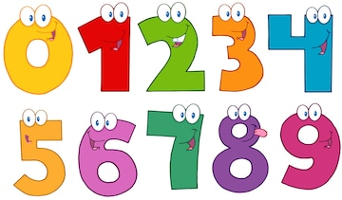

1

1
1

2
1

CANTIDAD DE CIRCULOS QUE TIENE UN DÍGITO

u)
u) 1, 2, 3, 5, 10, 19, 20, 30, 1000...
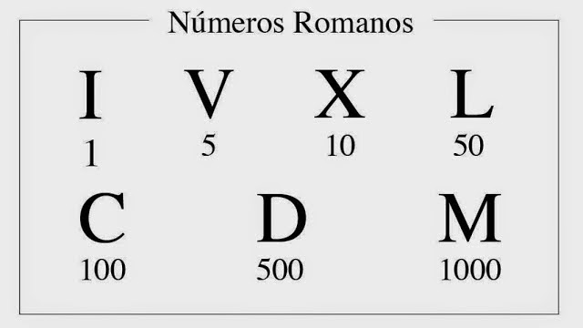

NÚMEROS ROMANOS QUE SEAN SIMÉTRICOS

 | EL NÚMERO V (5) ES SIMÉTRICO

v)
v) 6, 2, 5, 5, 4, 5, 6, 3, 7,...
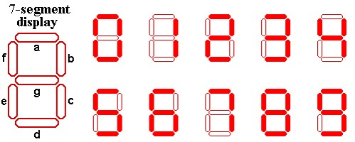

CANTIDAD DE LED QUE SE UTILIZAN PARA FORMAR EL DÍGITO

x)
x) 20, 1, 18, 4, 13, 6, 10,...

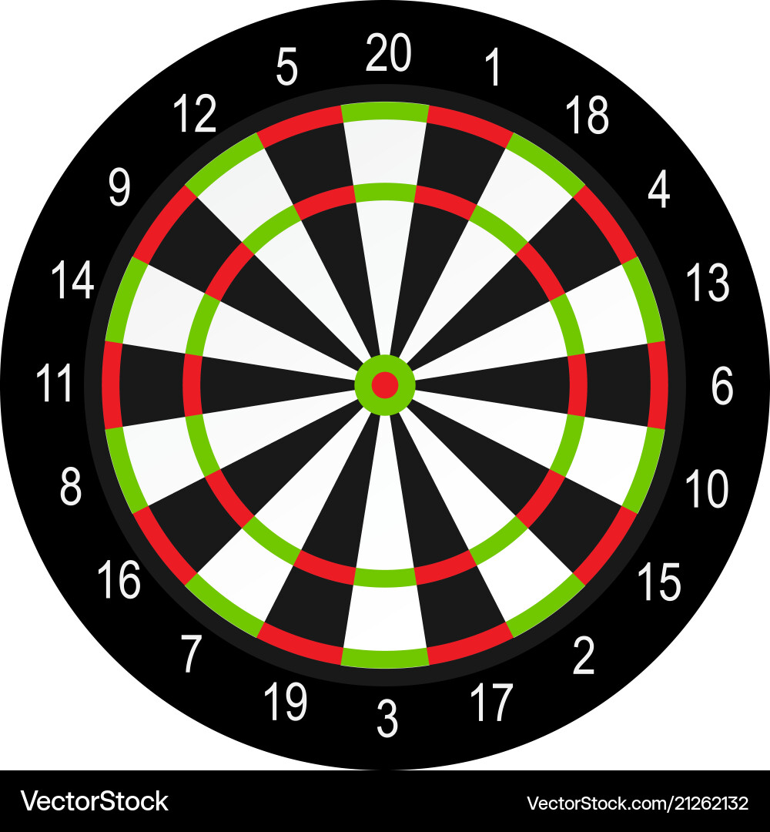

LA SERIE YA ESTA GENERADA

y)
y) 0, 32, 15, 19, 4, 21, 2, 25, 17,...



LA SERIE YA ESTA GENERADA

z)
z) 1, 5, 6, 9, 12, 14, 18, 19, 23, 26, 27,...
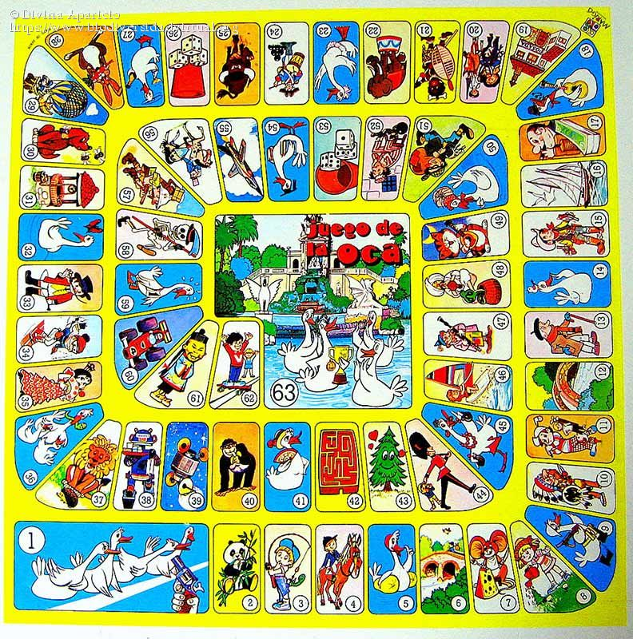

LA SERIE YA ESTA GENERADA

